Bilan péda ENCORDES 23-24
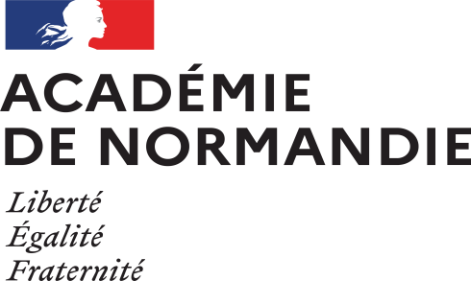 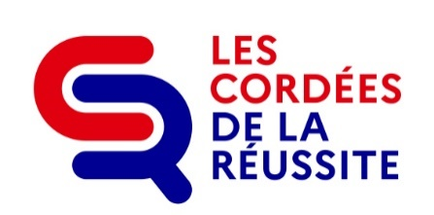 BILAN CORDEES DE LA REUSSITE 2023-2024
Bilan pédagogique établissements ENCORDÉS
Un bilan pédagogique par établissement et par cordée
 |  |  |  |  |  |  | À renseigner obligatoirement
NOM DE L'ETABLISSEMENT ENCORDÉ concerné |  |  | Type d'établissement |  | Liste déroulante | UAI |  | Commune

Nom de la cordée concernée |  |  |  |  |  |  | Nom de l'établissement Tête de cordée

Organisation de la cordée au sein de l'établissement scolaire

 |  | Cocher les cases |  |  |  |  | Commentaire éventuel
La cordée sus mentionnée est-elle |  |  | initiée à partir d'un diagnostic des besoins des élèves ?
 |  |  | inscrite dans le projet d'établissement ?
 |  |  | mentionnée dans le Plan Pluriannuel d'Orientation (PPO) ?
 |  |  | présentée en conseil d'administration et/ou en conseil pédagogique ?
 |  |  | élaborée dans un contexte d'échanges avec la Tête de cordée ?
 |  |  | coordonnée dans le cadre d'un comité de pilotage de la cordée ?

Une convention est-elle signée avec la Tête de cordée ? |  |  | oui
 |  |  | non

Quels sont les critères qui ont présidé à la constitution de la cohorte des élèves encordés de votre établissement ? |  | Répondre ici

Qui a participé à l'élaboration des actions de la cordée ? |  |  | le(la) référent(e) cordée de l'établissement
 |  |  | l'équipe de direction
 |  |  | des membres de l'équipe éducative
 |  |  | le(la) psy-EN de l'établissement
 |  |  | l'établissement Tête de cordée
 |  |  | d'autres établissements encordés de la cordée
 |  |  | des partenaires extérieurs
 |  |  | autre (précisez) : madame le maire de la commune

Existe-t-il une continuité de l'accompagnement cordée ? |  |  | au collège, entre la 4e et la 3e
 |  |  | entre le collège et le lycée
 |  |  | au lycée, entre la 2nde et la 1ère
 |  |  | au lycée, entre la 1ère et la Terminale
 |  |  | entre le lycée et l'enseignement supérieur

Les familles sont-elles impliquées dans le dispositif ? |  |  | oui
 |  |  | non
Si oui, de quelle manière ? |  | Répondre ici

Une démarche évaluative de la cordée est-elle engagée au sein de votre établissement ? |  |  | oui
 |  |  | non
Si oui, selon quelles modalités ou critères ? |  | Répondre ici

Selon votre analyse, les actions menées ont-elles permis de répondre aux besoins initialement identifiés ? |  |  | totalement
 |  |  | partiellement
 |  |  | pas du tout
Quels seraient les points forts à valoriser et et les points faibles à améliorer ? |  | Répondre ici

Actions dont les élèves encordés de votre établissement ont bénéficié durant l'année scolaire dans le cadre de la cordée
Une ligne par niveau et par action - Ajouter / supprimer autant de lignes que nécessaire
Niveau / Filière | Type d'actions dont les élèves ont bénéficié en 2023-2024 | Porteur de l'action (EPLE encordé / Tête de cordée) | Nombre de bénéficiaires de l'action | Dont élèves issus de QPV | Date ou période et fréquence de mise en œuvre de l'action | Description de l'action
Liste déroulante | Liste déroulante | Liste déroulante
Liste déroulante | Liste déroulante | Liste déroulante
Liste déroulante | Liste déroulante | Liste déroulante
Liste déroulante | Liste déroulante | Liste déroulante
Liste déroulante | Liste déroulante | Liste déroulante
Liste déroulante | Liste déroulante | Liste déroulante
Liste déroulante | Liste déroulante | Liste déroulante
Liste déroulante | Liste déroulante | Liste déroulante
Liste déroulante | Liste déroulante | Liste déroulante
Liste déroulante | Liste déroulante | Liste déroulante
Liste déroulante | Liste déroulante | Liste déroulante
Liste déroulante | Liste déroulante | Liste déroulante
Liste déroulante | Liste déroulante | Liste déroulante
Liste déroulante | Liste déroulante | Liste déroulante

Synthèse de l'activité 2023-2024 et perspectives 2024-2025

L'établissement encordé dépose le bilan pédagogique finalisé sur la plateforme "démarches simplifiées.fr" via le lien suivant :
https://www.demarches-simplifiees.fr/commencer/cordees-de-la-reussite-bilan-pedagogique-encordes
pour le vendredi 28 juin 2024 au plus tard

